Sheet1
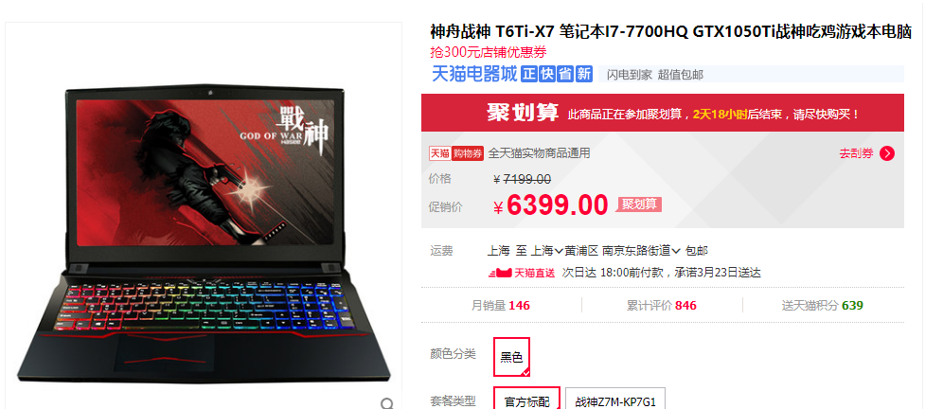
item_category_list |  | 广告类目 | 电脑/科技 | 电脑
item_property_list |  | 广告属性 | 战神、吃鸡、GTX1050ti
predict_category_property |  | 预测类目属性 | 电脑：1,2,3；手机：1,2,3，空调 | 电脑

类目匹配度 | 属性匹配度 | 类目复杂度 | 属性复杂度
预测类目和类目相等数/类目个数 | 预测属性和属性相等数/类目个数 | 预测类目和类目相等数/预测类目个数 | 预测属性和属性相等数/预测类目个数
最大为1 |  | 最大为1

